loading逻辑
逻辑部分
 | 触发条件 | 游戏中进行场景切换时触发Loading页面，例：
 |  |  | 游戏主界面—> 战斗对局（剧情副本、通天塔副本、PVP战斗等各种战斗）
 |  |  | 战斗对局（剧情副本、通天塔副本等各种副本）—> 游戏主界面

 | 页面显示逻辑
 |  | Loading页面触发时，会根据目标场景（即将进入的下一个场景，Loading页面将要加载的场景）来显示相应的loading图和提示信息
 |  | 目标场景： | 每个目标场景对应着若干张loading图及若干条提示信息。
 |  |  | loading图及提示信息相互独立，选中目标场景这组后会随机显示一张loading图和一条提示信息。
 |  | 目标场景具体分组如下：
 |  |  | 组1 | 默认组
 |  |  | 组2 | 剧情副本组（instanceEntry表中的“type”=1）
 |  |  | 组3 | 试炼组（金币+经验）（instanceEntry表中的“type”=2）
 |  |  | 组4 | 通天塔组（instanceEntry表中的“type”=3）
 |  |  | 组5 | 公会任务副本组（instanceEntry表中的“type”=4）
 |  |  | 组6 | PVP
 |  |  | PS：默认组是指当随机到的内容没有配置内容的时候，则随机使用默认组中的一张loading图和一条提示信息

 |  | loading图包含背景图、展示内容、提示文字三部分。（这三个东西是啥可以看下下面的UI示意图）
 |  | 提示文字与展示内容的内容对应关系：
 |  |  | 如果展示内容为怪物，则显示怪物名称（怪物的展示内容资源命名方式：loading_怪物id，然后程序解析出怪物id，在unitData表中查找怪物名称进行显示）
 |  |  | 如果展示内容为试炼玩法，则显示“愿望树”（展示内容资源命名方式：loading1_XXX，程序通过loading1，确定提示文字内容的多语言id为tower_instance_title）
 |  |  | 如果展示内容为通天塔玩法，则显示“通天塔“（展示内容资源命名方式：loading2_XXX，程序通过loading2，确定提示文字内容的多语言id为towerBoss_instance_title）
 |  |  | 多语言ID | tower_instance_title
 |  |  | 多语言ID | towerBoss_instance_title

 |  | 提示文字、展示内容与背景图的位置对应关系：
 |  |  | 一组提示文字与展示内容在背景图上的位置固定，对应一个坐标组
 |  |  | 提示文字与展示内容在背景图上的具体位置通过配置表loading.csv的picture字段确定
 |  |  | picture字段中配置的为展示内容组，多个用，隔开；单个的配置格式为：展示内容资源名_坐标组编号
 |  |  | 配置只给出坐标组编号，所有坐标组的实际位置都存在一个prefab里

 |  | 配置结构：
 |  | loading配置表loading.csv
 |  | id | scene |  | background | picture | tips
 |  | id | 场景 |  | 背景图 | 展示内容组 | 提示信息组
 |  | 序号，从1开始 | 配置使用该loading信息的目标场景组 1=默认 2=剧情副本组 3=试炼组（金币+经验） 4=通天塔组 5=公会任务副本组 6=pvp |  | 配置使用的背景图资源 | 在该行配置的目标场景下，能够出现的展示内容。单个的配置格式为：展示内容资源名_坐标组编号，多个用，隔开，不需要此处的配置填写0。 | 填写多语言id，多个用逗号隔开
 |  |  |  |  |  | 以花魄为例，假如花魄的id为xgHuapo2，则花魄的展示内容资源名为loading_xgHuapo2，假设其对应坐标组编号为1，则此处配置为loading_xgHuapo2_1

 |  | 具体流程如下
 |  | 1.当加载Loading界面时，首先读取要加载的目标场景
 |  | 2.Loading页面会对当前页面对应的目标场景，选出将要显示的loading图和提示信息。
 |  |  | loading图： | 从loading表确定需要的背景图，并从对应的展示内容组里随机抽取一个展示内容，根据loadinglocation表确定该展示内容及其对应提示文字在背景图上的位置
 |  |  | 提示信息： | 从loading表里面该目标场景对应的的提示信息组随机抽一个
 |  | 3.若目标场景没有配置loading图和提示信息，则随机使用默认组中的一张loading图和一条提示信息作为当前loading界面

 |  | 特殊的： | 玩家登录游戏到进入主界面的loading背景不走上面的通用逻辑，而是使用一张固定的美术图（是单纯的一张图，不是背景图、展示内容、提示信息拼的）

 | 加载逻辑
 |  | 进入Loading页面后，加载下一个场景内容，根据加载进度，进度条逐渐增多，直到加载完成，进度条加载到100%

UI部分
 |  | 提示文字

提示文字

 |  |  |  |  |  |  | 背景图

 |  |  |  |  |  |  | 展示内容

提示信息提示信息提示信息提示信息提示信息
80%
 |  |  |  |  |  |  | 提示信息
 |  |  |  |  |  |  | 加载条

 | PVP战斗的loading加载界面存在特殊逻辑，详见文档《PVP玩法设计》的“PVPloading界面”切页

 | 背景图+展示内容+提示文字
 |  | Loading页面中正中间用于展示的图片，即上文中描述的loading图，包含背景图、展示内容、提示文字三部分。
 |  | 显示内容从配置读取
 |  | 背景图会一直保持适应窗口大小，跟随客户端窗口改变大小。
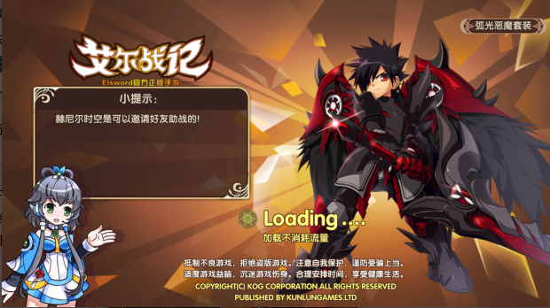
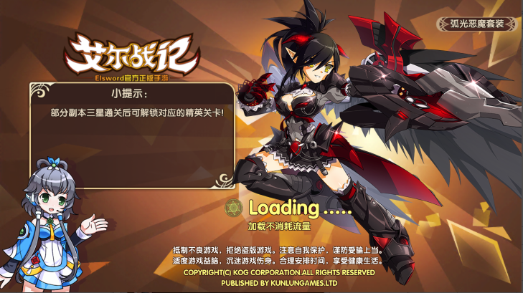
 |  | 示例：

怪物名怪物名
怪物名怪物名

提示信息提示信息提示信息提示信息提示信息
提示信息提示信息提示信息提示信息提示信息
80%
80%
 |  |  |  | 
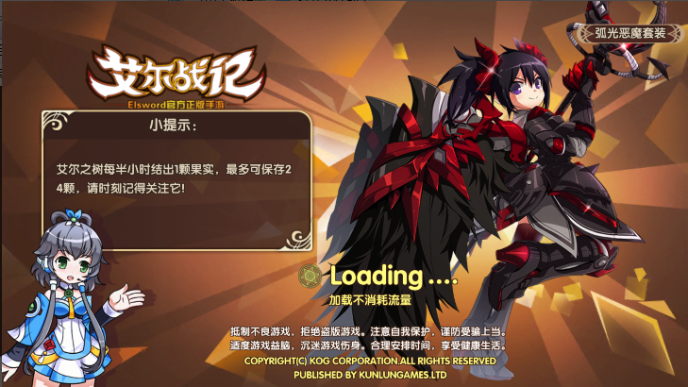

怪物名怪物名
 |  | 提示文字
 |  |  |  |  |  |  |  | 展示内容

 |  |  |  |  |  |  |  | 背景图

提示信息提示信息提示信息提示信息提示信息
80%

 |  | 美术需求
 |  |  | 1. 试炼组（金币+经验）
 |  |  |  | 1张背景图
 |  |  |  | 2个展示内容，主题分别为金币和经验试炼各一个
 |  |  | 2. 通天塔
 |  |  |  | 1张背景图
 |  |  |  | 3个展示内容，主题分别为三个塔各一个
 |  |  | 3. 展示宠物
 |  |  |  | 1张背景图
 |  |  |  | 展示内容为稀有度为S级及以上的怪物各一个
 | 提示信息
 |  | 用于展示一些游戏的提示信息。
 |  | 显示在进度条上方，如示意图
 |  | 显示的提示信息需求在一行显示不下时，可换行显示，换行时，提示信息向上顶
提示信息提示信息提示信息提示信息提示信息
 |  | 比如： | 一行时
80%

提示信息提示信息提示信息提示信息提示信息提示信息提示信息提示信息提示信息
 |  |  | 两行时

80%

 | 加载条
 |  | 由0到100%，用于展示当前加载进度，会随着加载进行而不断增长，直到100%进入下一个页面。进度条上会有当前加载状态的百分比提示。

